关系图
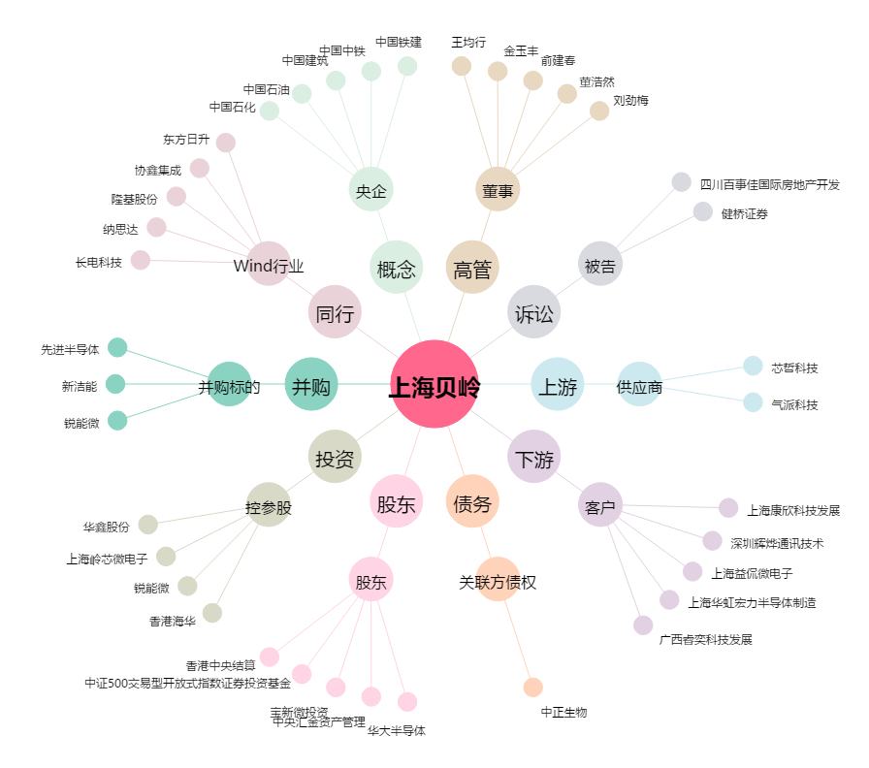
上海贝岭[600171.SH] - 关系概览图

